Sheet1
Вариант 7
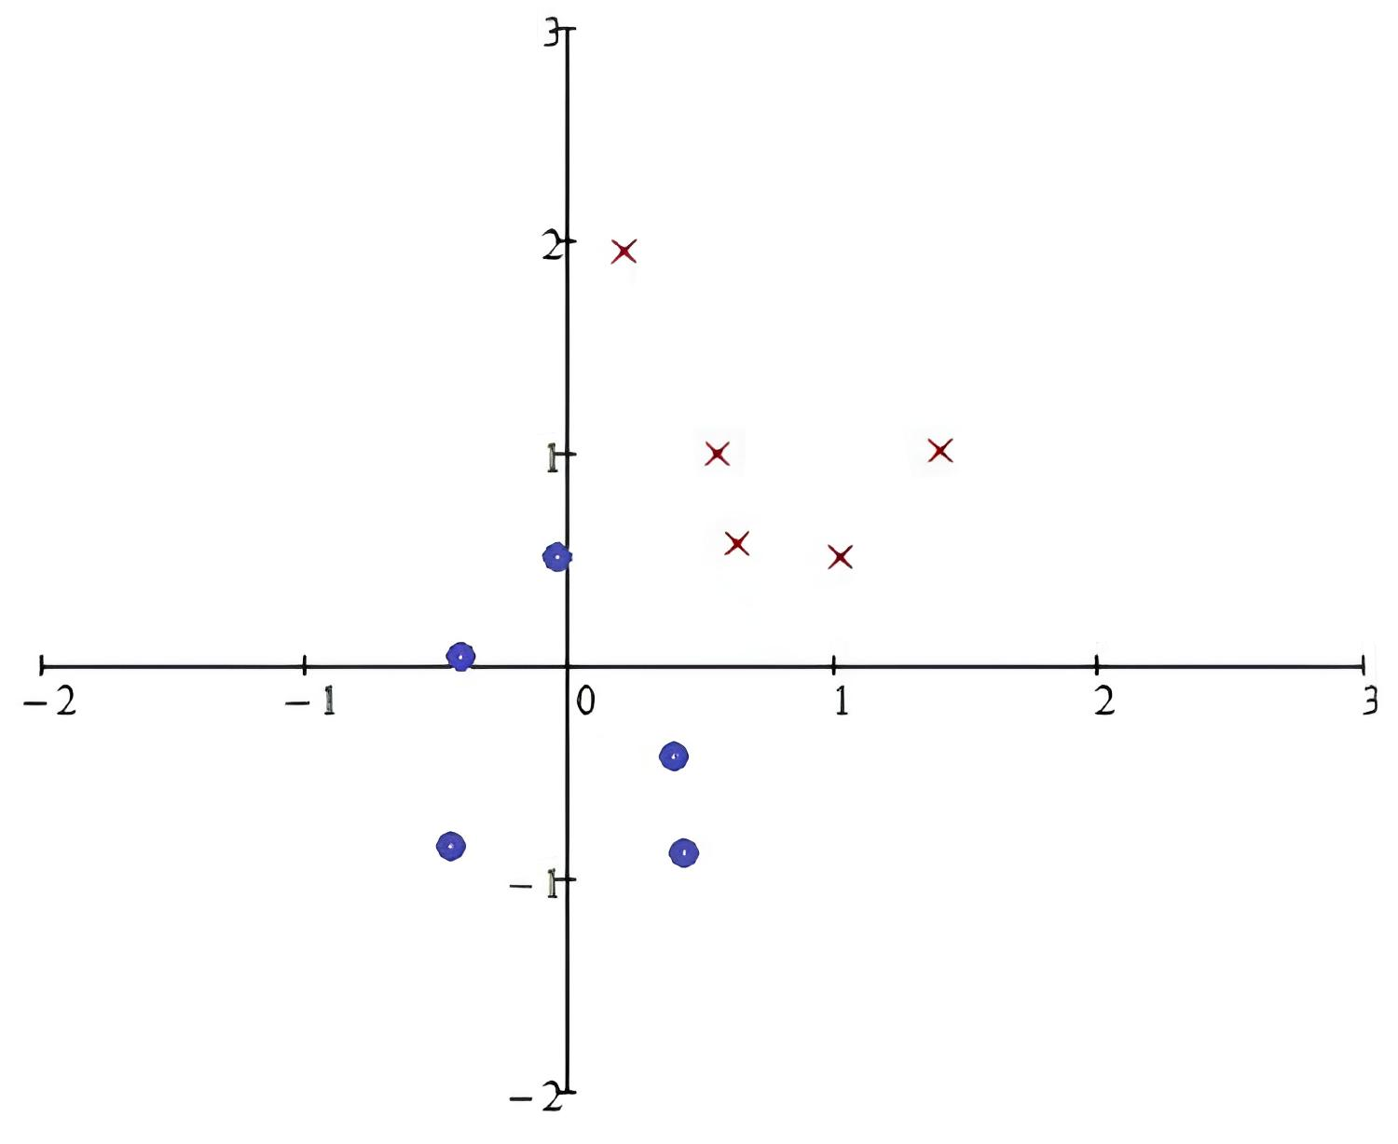

класс | х0 | х1 | х2 | w0 | w1 | w2 | z | y | верно? | х1 | х2
- | 1 | -0.4 | -0.9 | 0.6 | 0.1 | 0.3 | 0.29 | 1 | - | -0.4 | 4.6526315789
- | 1 | -0.3 | 0.01 | -0.4 | 0.2 | 0.29 | -0.4571 | 0 | + | -0.3 | 4.0157894737
- | 1 | -0.01 | 0.5 | -0.4 | 0.2 | 0.29 | -0.257 | 0 | + | -0.01 | 2.1689473684
- | 1 | 0.3 | -0.3 | -0.4 | 0.2 | 0.29 | -0.427 | 0 | + | 0.3 | 0.19473684211
- | 1 | 0.4 | -0.9 | -0.4 | 0.2 | 0.29 | -0.581 | 0 | + | 0.4 | -0.44210526316
+ | 1 | 0.2 | 2 | -0.4 | 0.2 | 0.29 | 0.22 | 1 | + | 0.2 | 0.83157894737
+ | 1 | 0.6 | 1.00 | -0.4 | 0.2 | 0.29 | 0.01 | 1 | + | 0.6 | -1.7157894737
+ | 1 | 0.7 | 0.5 | -0.4 | 0.2 | 0.29 | -0.115 | 0 | - | 0.7 | -2.3526315789
+ | 1 | 1 | 0.4 | 0.6 | 1.2 | 0.69 | 2.076 | 1 | + | 1 | -4.2631578947
+ | 1 | 1.3 | 1.1 | 0.6 | 1.2 | 0.69 | 2.919 | 1 | + | 1.3 | -6.1736842105
- | 1 | -0.4 | -0.9 | 0.6 | 1.2 | 0.69 | -0.501 | 0 | +
- | 1 | -0.3 | 0.01 | 0.6 | 1.2 | 0.69 | 0.2469 | 1 | -
- | 1 | -0.01 | 0.5 | -0.4 | 1.21 | 0.19 | -0.3171 | 0 | +
- | 1 | 0.3 | -0.3 | -0.4 | 1.21 | 0.19 | -0.094 | 0 | +
- | 1 | 0.4 | -0.9 | -0.4 | 1.21 | 0.19 | -0.087 | 0 | +
+ | 1 | 0.2 | 2 | -0.4 | 1.21 | 0.19 | 0.222 | 1 | +
+ | 1 | 0.6 | 1.00 | -0.4 | 1.21 | 0.19 | 0.516 | 1 | +
+ | 1 | 0.7 | 0.5 | -0.4 | 1.21 | 0.19 | 0.542 | 1 | +
+ | 1 | 1 | 0.4 | -0.4 | 1.21 | 0.19 | 0.886 | 1 | +
+ | 1 | 1.3 | 1.1 | -0.4 | 1.21 | 0.19 | 1.382 | 1 | +
- | 1 | -0.4 | -0.9 | -0.4 | 1.21 | 0.19 | -1.055 | 0 | +
- | 1 | -0.3 | 0.01 | -0.4 | 1.21 | 0.19 | -0.7611 | 0 | +
- | 1 | -0.01 | 0.5 | -0.4 | 1.21 | 0.19 | -0.3171 | 0 | +
- | 1 | 0.3 | -0.3 | -0.4 | 1.21 | 0.19 | -0.094 | 0 | +
- | 1 | 0.4 | -0.9 | -0.4 | 1.21 | 0.19 | -0.087 | 0 | +
+ | 1 | 0.2 | 2 | -0.4 | 1.21 | 0.19 | 0.222 | 1 | +
+ | 1 | 0.6 | 1.00 | -0.4 | 1.21 | 0.19 | 0.516 | 1 | +
+ | 1 | 0.7 | 0.5 | -0.4 | 1.21 | 0.19 | 0.542 | 1 | +
+ | 1 | 1 | 0.4 | -0.4 | 1.21 | 0.19 | 0.886 | 1 | +
+ | 1 | 1.3 | 1.1 | -0.4 | 1.21 | 0.19 | 1.382 | 1 | +

